A-a
■IHI エネルギー篇
No. | Cut | NA | 備考 | No. | Cut | NA | 備考
1 |  | 女性：さよなら 男性：待って！ |  | 8 | 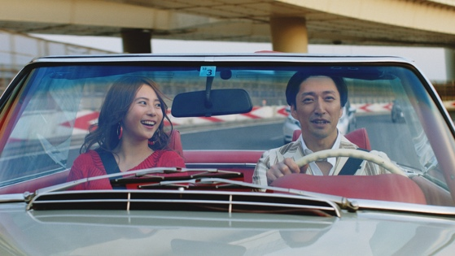 | 女性・コーラス： デート デートと言えば、
2 | 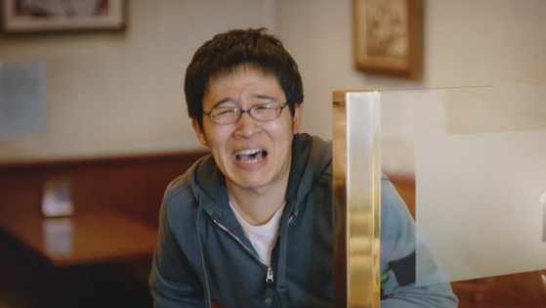 | 男性：君が大事なんだ！ |  | 9 | 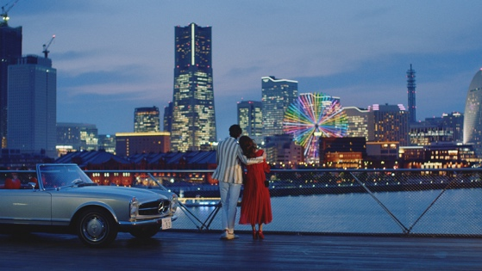 | コーラス： 夜景！ 夜景と言えば、
3 |  | 女性： 大事？ ハイハイ！ 大事と言えば財布！ 財布と言えば、 |  | 10 | 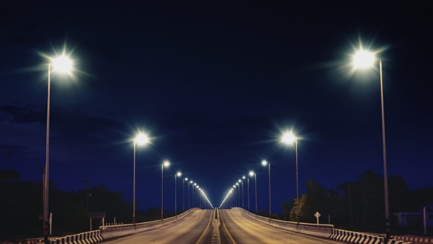 | コーラス： 電気！ 電気と言えば、
4 |  |  |  | 11 | 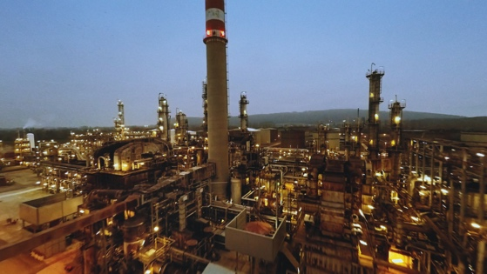 | コーラス： エネルギー エネルギーと言えば、
5 | 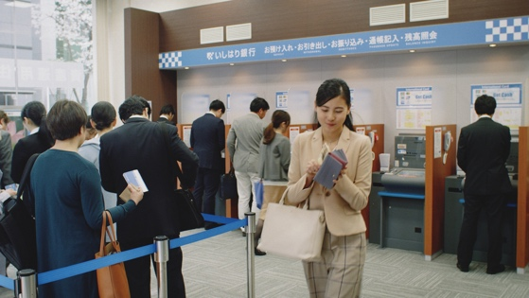 | 女性： 給料日！ 給料日と言えば、 |  | 12 | 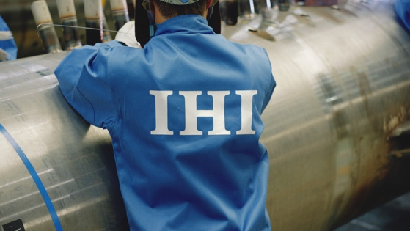 | コーラス： 技術 技術と言えば、 IHI
6 |  | 女性： 楽しい！ 楽しいと言えば、 |  | 13 | 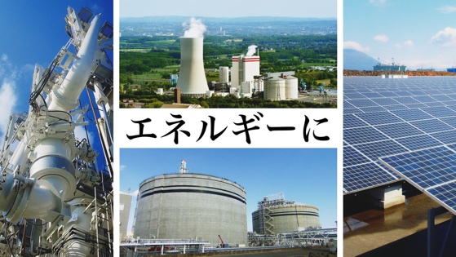 | NA: エネルギーに 技術と叡智 IHI title: 技術と叡智 IHI
7 |  | 女性・コーラス： 休日！ 休日と言えば、 |  | 14 | 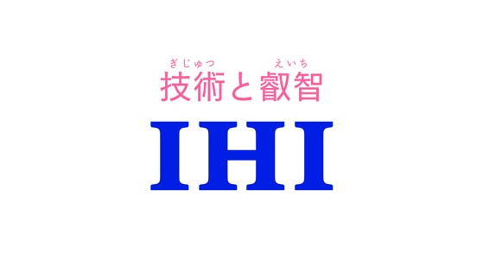

■IHI 航空宇宙開発篇 1/2
No. | Cut | NA | 備考 | No. | Cut | NA | 備考
1 |  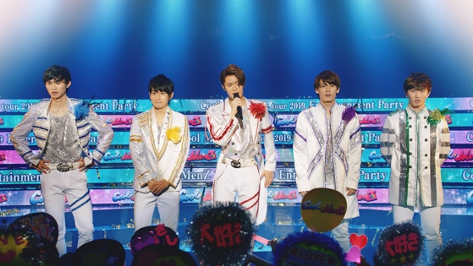 | 男性： 僕たち今日で解散して就職します！ |  | 8 | 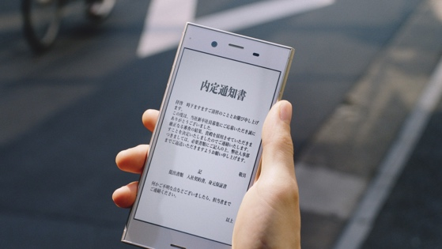 | 男性：内定
2 |  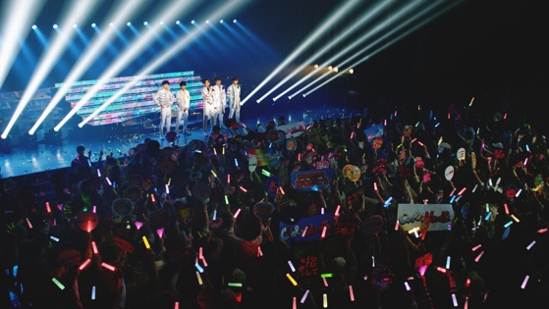 |  |  | 9 | 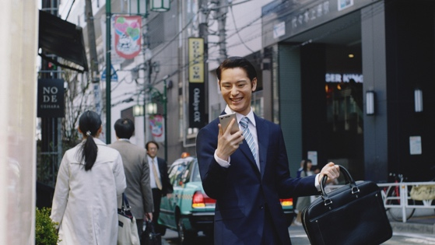 | 男性：内定と言えば、
3 |  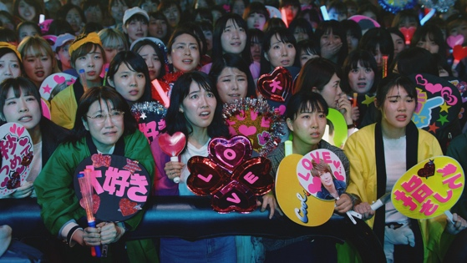 | 女性：就職！？ |  | 10 | 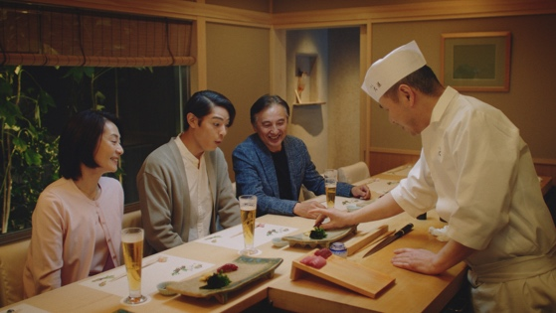 | 男性： お寿司 寿司と言えば、
4 |  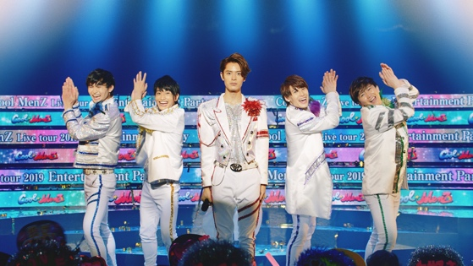 | 男性全員：ハイハイ！ |  | 11 | 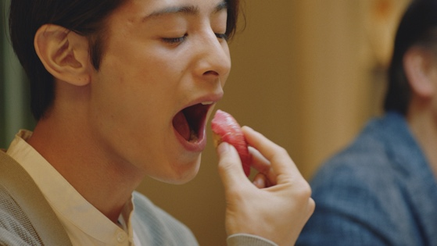 | 男性・コーラス： マグロ マグロと言えば、
5 |  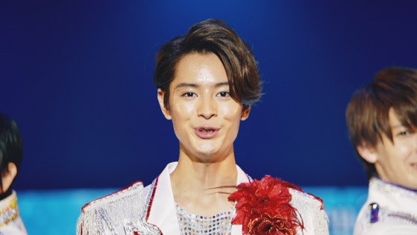 | 男性：就職と言えば、 面接 |  | 12 | 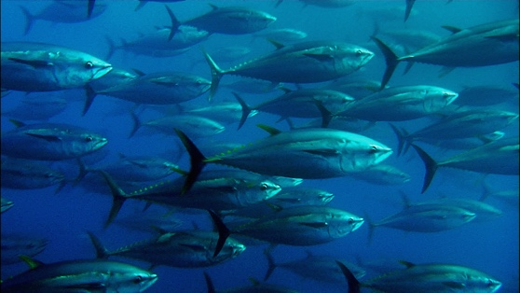 | 男性・コーラス： 海 海と言えば、
6 |   |  |  | 13 | 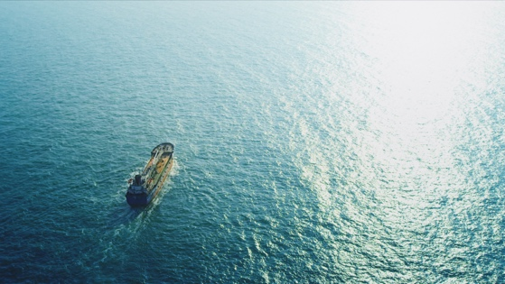 | 男性・コーラス： 広い 広いと言えば、
7 |   | 男性：面接と言えば、 |  | 14 | 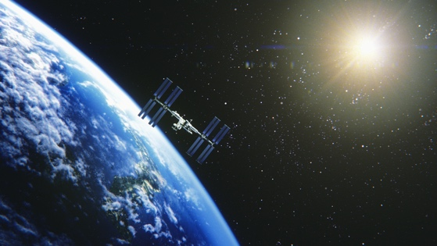 | コーラス： 宇宙 宇宙と言えば、

■IHI 航空宇宙開発篇 2/2
No. | Cut | NA | 備考 | No. | Cut | NA | 備考
15 | 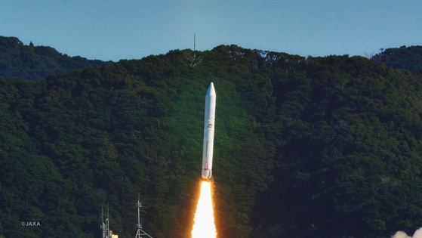 | コーラス： ロケット ロケットと言えば、 | 注釈：©︎JAXA
16 | 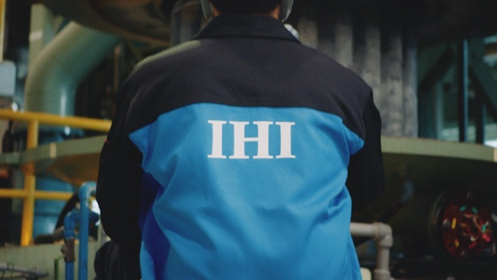 | コーラス： 技術 技術と言えば、 IHI
17 | 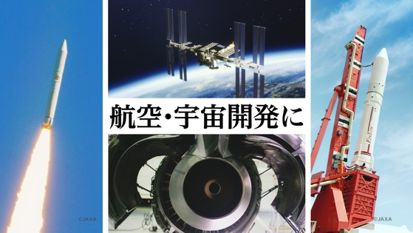 | NA： 航空・宇宙開発に 技術と叡智 IHI title: 技術と叡智 | 左右画像 注釈：©︎JAXA
18
 |  | 7

